Linux命令
git status | 看一下文件状态，被改的文件是红色的
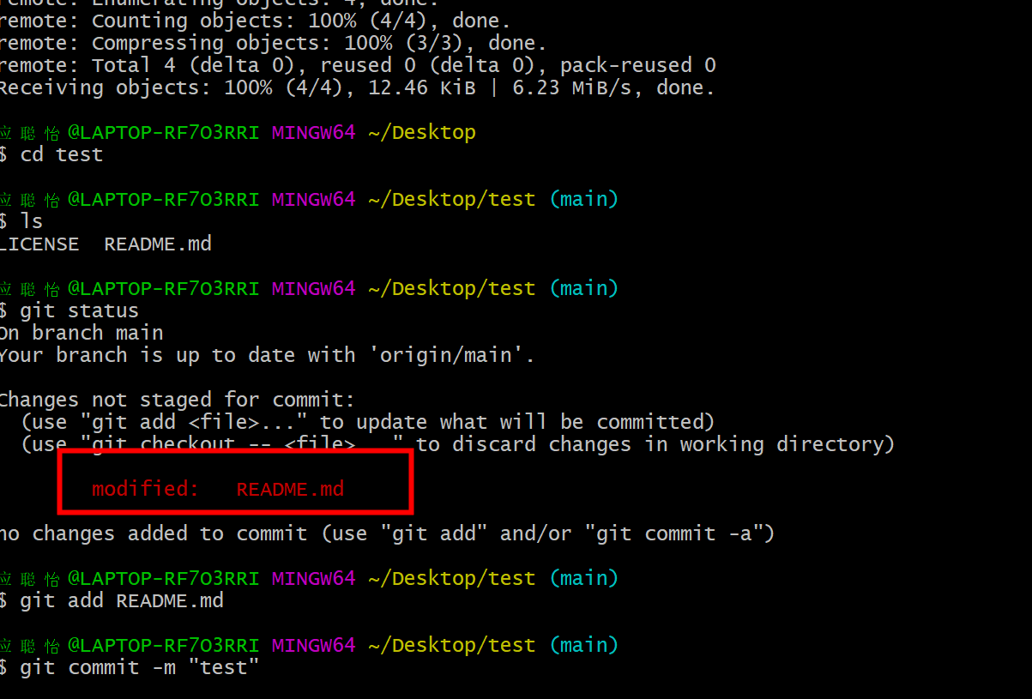

git add | 放到本地仓库
git commit -m"注释"
git push | 放到网盘
git pull | 在线文档
cd | shell里的，基础命令：切换目录
ls | 显示当前目录下的文件
pwd | 显示当前文件路径
mkdir | 创建新路径
rmdir | 删除 | 常用的是rm -rf
cat | 显示这个文件的内容
cd .. | 切换上一个目录 | ..表示上一个目录
find | 查找文件
cp | 复制一个文件
vim | 编辑文件

